①
①
古いPGMですとCenturaの開発バージョンにより、項目のサイズが変わってしまい文字切れが発生してしまっていることがあります。
現バージョンでもちゃんと表示されるようにサイズを調整します。

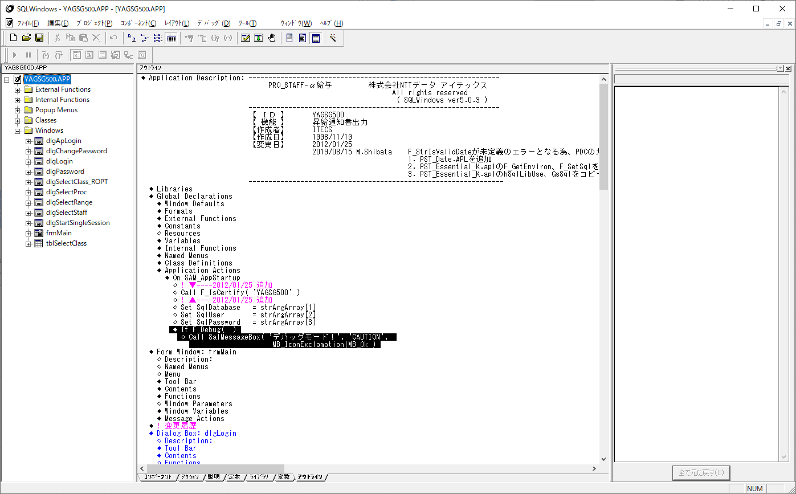
デバッグを押下します。

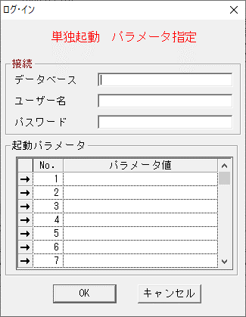
単独起動画面が表示されます。
データベース：OSK111G
ユーザー名：YAGITUSHO
パスワード：YAGITUSHO
※パラメータは不要

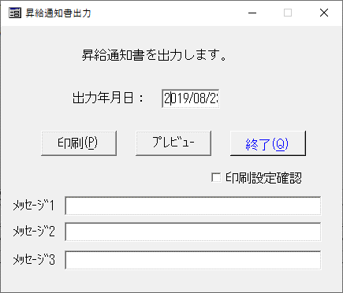

このように枠が小さいために文字が途中で
切れてしまっている場合は枠を広げる必要があります。
文字切れがなければ終了です。

デバッグ画面を閉じて開発画面に戻ります。

▼ | この後の作業は資料だけの説明では難しいかもしれません。
 | 対処内容を見て不明点ありましたら、27日にご説明しますので、
 | 文字切れが有ったか無かったかだけをチェックシートに入力していただけますか。

開発画面
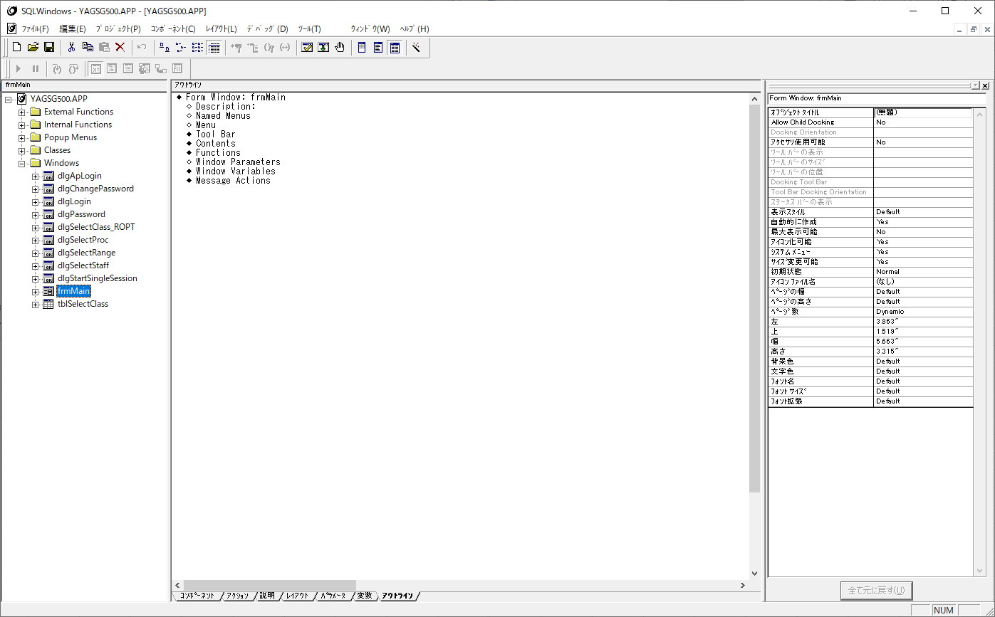

クリックするとfrmMainだけの
プログラムソースが表示されます。

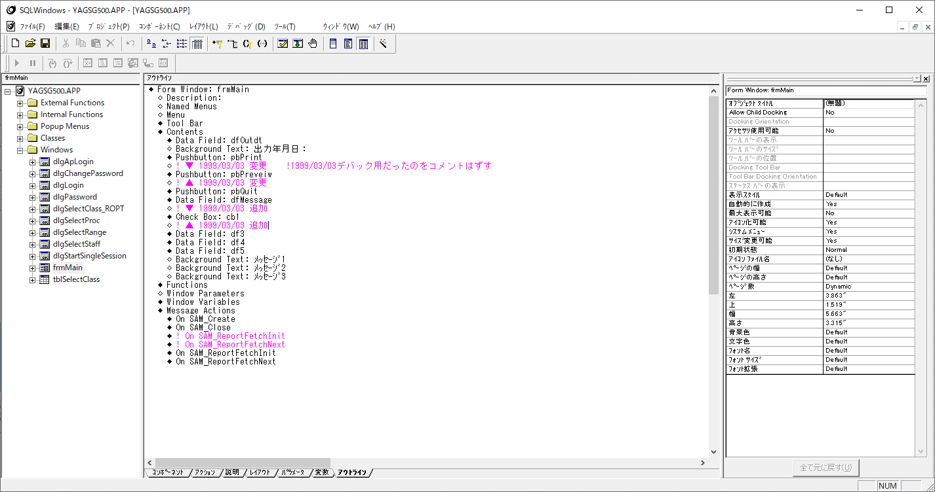

Contentsをクリックすると
実際の画面上のオブジェクト項目が表示されます。

クリックするとfrmMainでの
プログラムソースが表示されます。

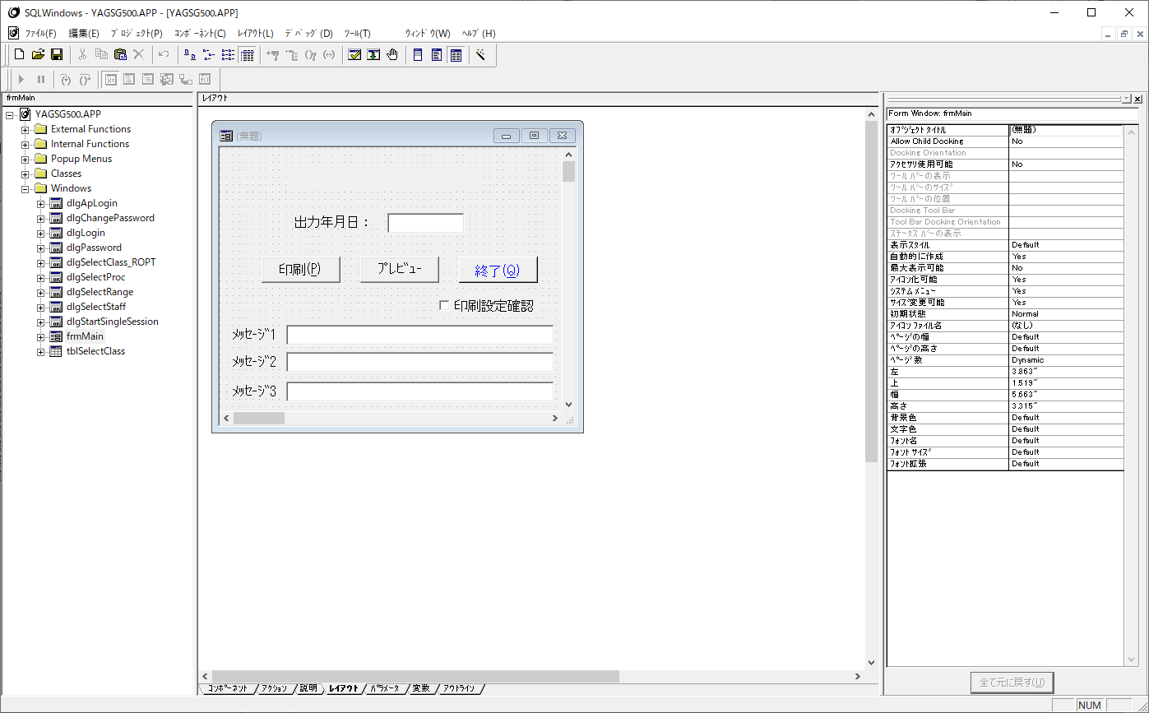

レイアウトを押下すると
起動画面が表示されます。
アウトラインを押下すると
プログラムソース画面に戻ります。

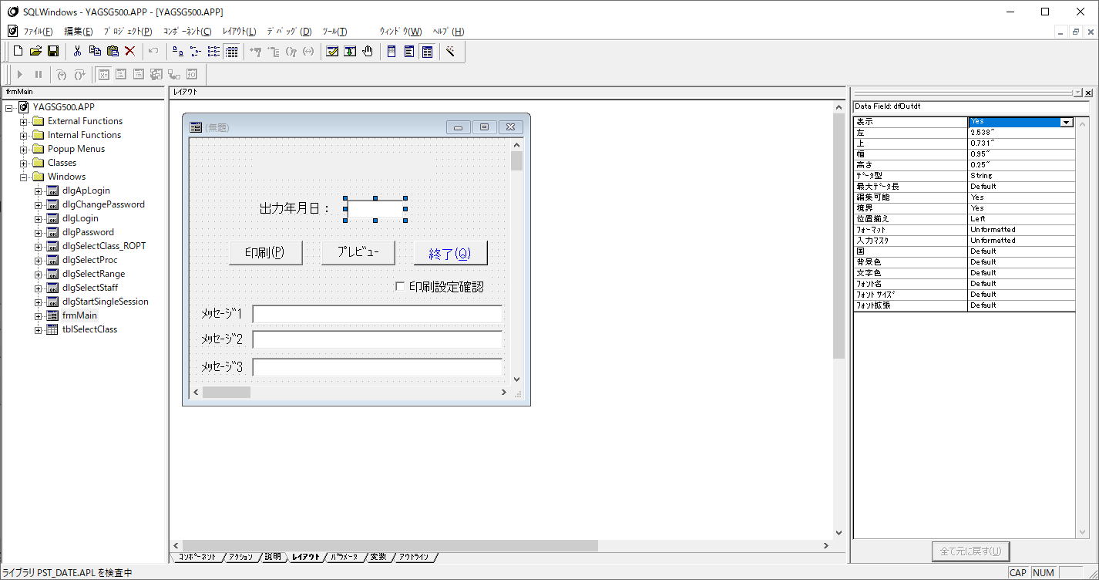

クリックして枠を広げます。

②他
検索について

プログラムソース全体が表示されます。

ALTキー＋F3キーを押下すると
検索画面が表示されます。

■検索ヒットした場合
このようなピンクでコメント化されている箇所は改修不要です。

このような青字の箇所は
別ファイルから呼び出している処理のため
改修不要です。

このような黒字の箇所で検索された場合のみ
改修します。

②の場合
 | 検索欄に「Я」を入力し、『次を検索』ボタンを押下します。
 | ※検索の仕方は上に記載しています。

 | 検索HITしたら
 | 「ＰЯＯ＿ＳＴＡＦＦ」 → 「ＰＲＯ＿ＳＴＡＦＦ」に文言変更します。

⑤の場合
 | 検索欄に「SalTblPopulate」を入力し、『次を検索』ボタンを押下します。
 | ※検索の仕方は上に記載しています。

 | 検索HITしたら
 | 「TBL_FillAllBackground 」の箇所を「TBL_FillAll」に文言変更します。

⑥の場合
 | 検索欄に「RPT_PrintAll」を入力し、『次を検索』ボタンを押下します。
 | ※検索の仕方は上に記載しています。

 | 検索HITしたら
 | 「RPT_PrintAll」の箇所を「RPT_PrintAll | RPT_PrintNoWarn 」に文言変更します。
改修前

改修前の処理はコメント化して改修履歴を残します。

改修後

⑦の場合
 | 検索欄に「SalPrtSetup」を入力し、『次を検索』ボタンを押下します。
 | ※検索の仕方は上に記載しています。

 | 検索HITしたら
 | 「SalPrtSetup」の箇所を「F_PrtSetupDlg」に文言変更します。
改修前

改修後
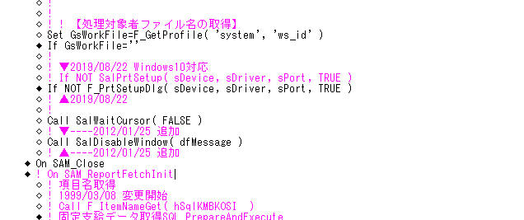

改修前の処理はコメント化して改修履歴を残します。
F_PrtSetupDlg( hWndForm )

⑧の場合
 | 検索欄に「SalLoadAppAndWait 」を入力し、『次を検索』ボタンを押下します。
 | ※検索の仕方は上に記載しています。

 | 検索HITしなければ |  | → | 終了
 | 検索HITしたら |  | → | 「SalLoadAppAndWait」の箇所を「F_LoadAppAndProcessMsges」に文言変更します。
 |  |  |  | ⑦のイメージで置き換えます。

⑩の場合
 | 検索欄に「PSFUNC04」を入力し、『次を検索』ボタンを押下します。
 | ※検索の仕方は上に記載しています。

 | 検索HITしなければ |  | → | 終了
 | 検索HITしたら |  | → | 「vtmeter.apl」をインポートする設定をします。
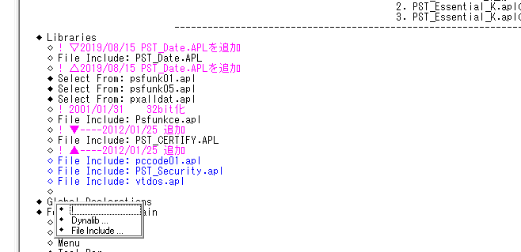

①Insertキーで行追加
「File Include:」を選択します。

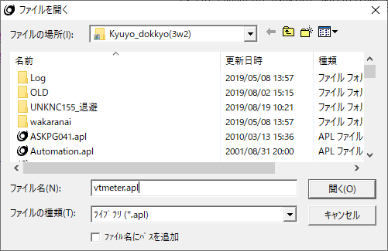

②「vtmeter.apl」を入力し、『OK』ボタンを
クリックします。

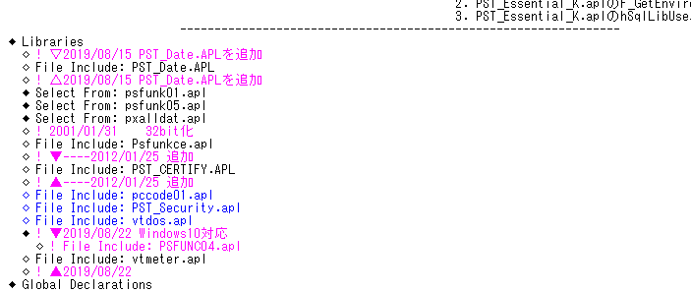

③「vtmeter.apl」が追加されました。
④「PSFUNC04.apl」はコメント化します。
変更日のコメントも追記してください。

⑭の場合
 | 検索欄に「INSERT」「DELETE」「UPDATE」をそれぞれ入力し、『次を検索』ボタンを押下します。
 | ※検索の仕方は上に記載しています。

 | 検索HITしなければ |  | → | 終了
 | 検索HITしたら |  | → | 「COMMIT」されているかさらに検索

 | 検索HITしたら |  | → | 終了
 | 検索してHITしなければご連絡ください。

⑮の場合
 | 検索欄に「DISTINCT」「GROUP BY」をそれぞれ入力し、『次を検索』ボタンを押下します。
 | ※検索の仕方は上に記載しています。

 | 検索HITしなければ |  | → | 終了
 | 検索HITしたら |  | → | 該当したSELECT文に「ORDER BY」句が記載されていることを確認。
 |  |  |  | 「ORDER BY」句がなければご連絡ください。

㉕の場合
 | 検索欄に「SalStrToDate」をそれぞれ入力し、『次を検索』ボタンを押下します。
 | ※検索の仕方は上に記載しています。

 | 検索HITしなければ |  | → | 終了
 | 検索HITしたら
 |  | 「SalStrToDate」の箇所を「F_StrToDate_Ex」に置き換えます。
改修前

改修後

改修前の処理はコメント化して改修履歴を残します。

㉖の場合
 | 検索欄に「SalStrIsValidDateTime」をそれぞれ入力し、『次を検索』ボタンを押下します。
 | ※検索の仕方は上に記載しています。

 | 検索該当しなければ |  | → | 終了
 | 検索該当したら
 |  | 「SalStrIsValidDateTime」の箇所を「F_StrIsValidDateTime_Ex」に置き換えます。
改修前

改修後
改修前の処理はコメント化して改修履歴を残します。

③
③
古いPGMですとCenturaの開発バージョンにより、色が変わってしまっていることがありますので
その項目の背景色を統一します。

デバッグを押下します。

単独起動画面が表示されます。
データベース：OSK111G
ユーザー名：YAGITUSHO
パスワード：YAGITUSHO
※パラメータは不要

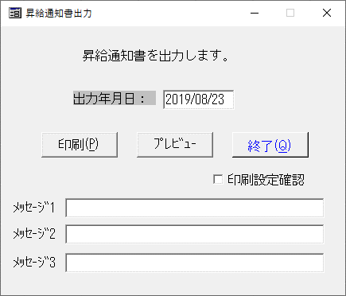
このように一部だけ色が異なっている箇所があれば、色を統一するように対応します。
判断難しければ質問ください。
画面の色が統一されていれば終了です。

デバッグ画面を閉じて開発画面に戻ります。

▼ | この後の作業は資料だけの説明では難しいかもしれません。
 | 対処内容を見て不明点ありましたら、27日にご説明しますので、
 | 色の統一がされているかどうかをチェックシートに入力していただけますか。

開発画面

クリックするとfrmMainだけの
プログラムソースが表示されます。

Contentsをクリックすると
実際の画面上のオブジェクト項目が表示されます。

クリックするとfrmMainでの
プログラムソースが表示されます。

レイアウトを押下すると
起動画面が表示されます。
アウトラインを押下すると
プログラムソース画面に戻ります。

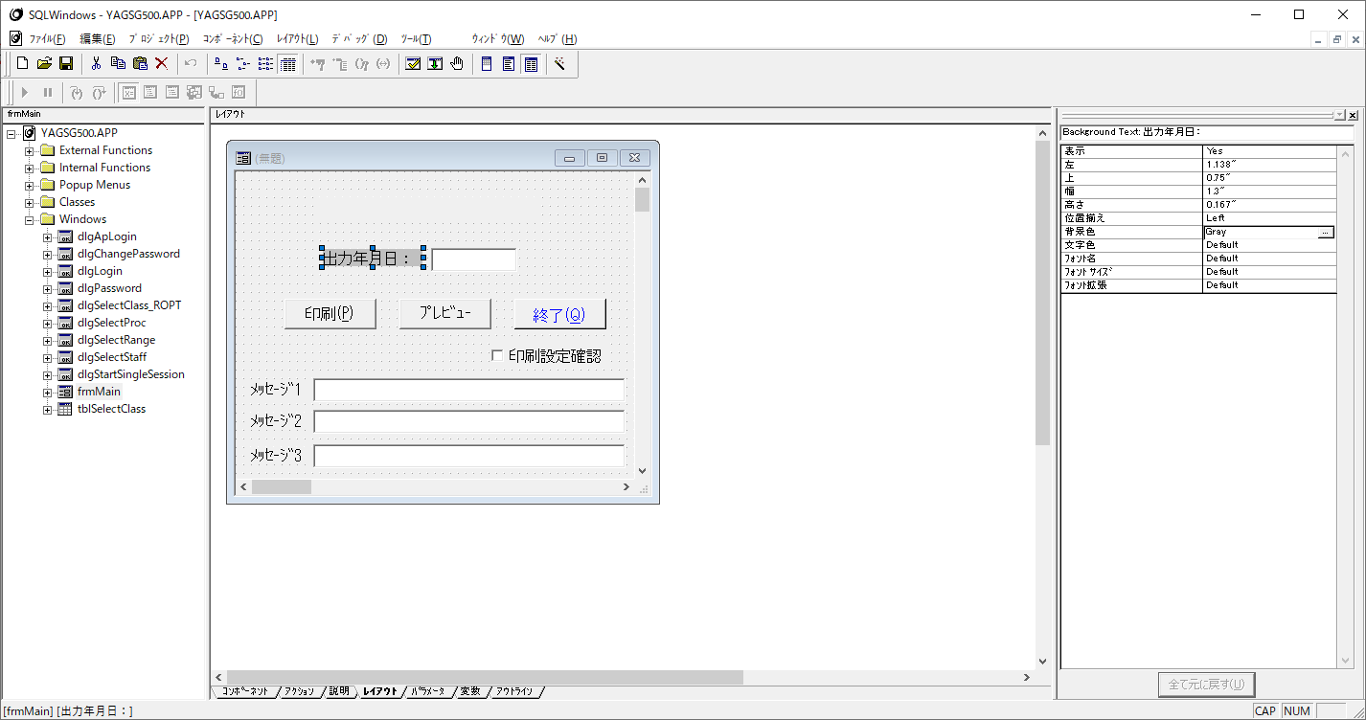

クリックすると、
その項目の情報が表示されます。

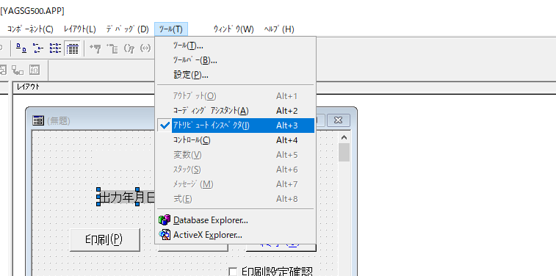
この画面は、
メニューバー：ツール＞アトリビュートインスペクタをチェックすると
表示されます。

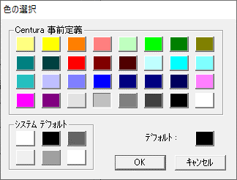
直接「3D Face Color」と手入力するか、
右端の『…』ボタンをクリックすると
色の選択画面が表示されますので
赤枠で囲んだ色(3D Face Color)をクリックして『OK』ボタンをクリックしてください。



色が統一されました。
okです。

④
④
編集不可の項目にカーソルが当たっていることがありますので、
カーソルが当たらないように設定します。

デバッグを押下します。

単独起動画面が表示されます。
データベース：OSK111G
ユーザー名：YAGITUSHO
パスワード：YAGITUSHO
※パラメータは不要

このようにメッセージを表示する箇所等は
カーソルをあてる必要がありません。
タブ移動をするときの邪魔となりますので
設定をします。
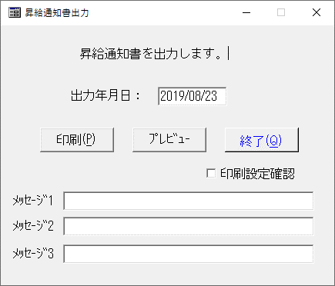

デバッグ画面を閉じて開発画面に戻ります。

▼ | この後の作業は資料だけの説明では難しいかもしれません。
 | 対処内容を見て不明点ありましたら、27日にご説明しますので、
 | カーソルがあたっているかどうかをチェックシートに入力していただけますか。

開発画面

クリックするとfrmMainだけの
プログラムソースが表示されます。

レイアウトを押下すると
起動画面が表示されます。
アウトラインを押下すると
プログラムソース画面に戻ります。

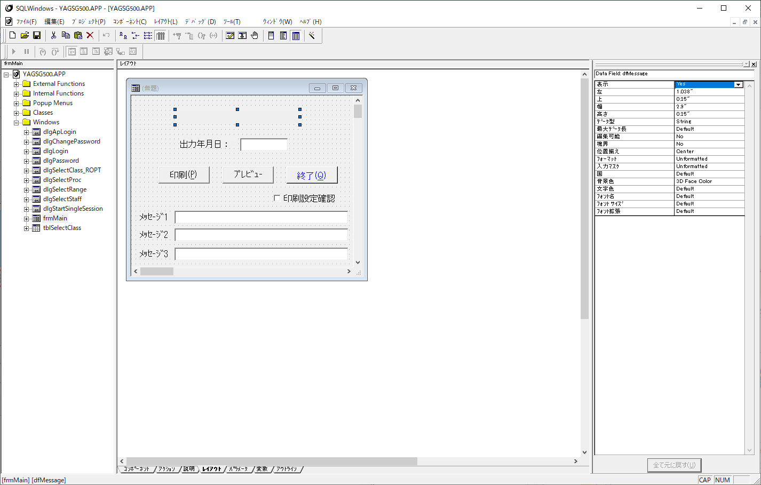

①クリックすると、
その項目の情報が表示されます。

この画面は、
メニューバー：ツール＞アトリビュートインスペクタをチェックすると
表示されます。

②編集可能欄が「No」になっていることを
確認します。
これは文字入力ができない設定です。
なので、カーソルが当たらなくてOKと判断します。

③確認したらアウトラインをクリック

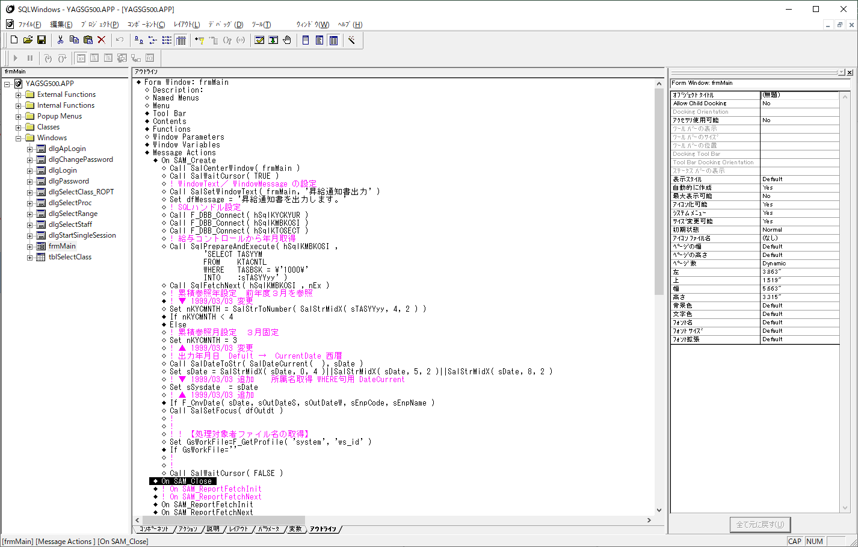

①
◆Message Actions＞◆On SAM_Createをクリックします。
On SAM_Createは、画面起動直前に行う処理を
記載しています。

②
ここに、カーソルをあてないための関数を入れます。

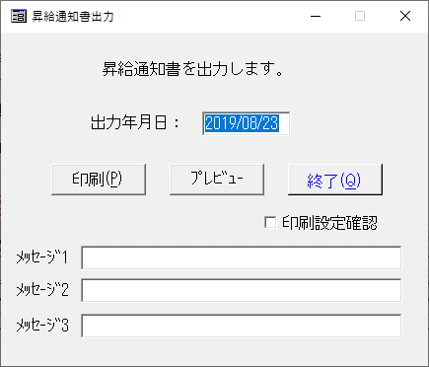

カーソルが当たらなくなりました。
okです。

⑲
⑲
画面のサイズが小さいとスクロールバーが出てしまい、使いづらくなるので
スクロールバーが出ない程度にサイズを調整します。

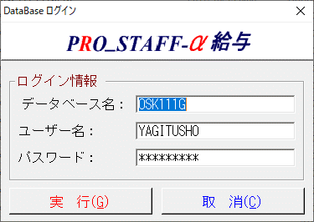
PROSTAFF環境でログインします。
データベース：OSK111G
ユーザー名：YAGITUSHO
パスワード：YAGITUSHO

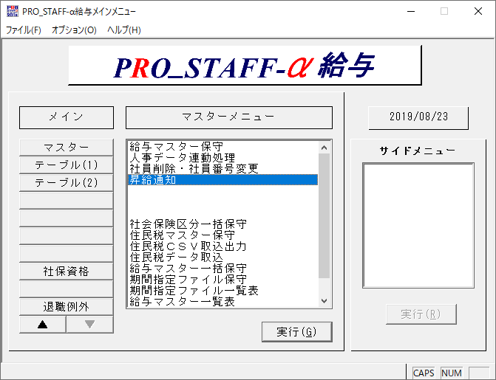

マスターメニュー＞昇給通知
を選択します。

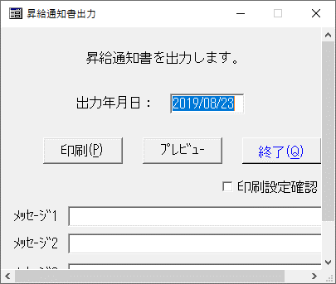
画面が起動します。
このようにスクロールバーが出てこないように
画面のサイズを調整します。

デバッグ画面を閉じて開発画面に戻ります。

▼ | この後の作業は資料だけの説明では難しいかもしれません。
 | 対処内容を見て不明点ありましたら、27日にご説明しますので、
 | スクロールバーが出ているかどうかをチェックシートに入力していただけますか。

開発画面

クリックするとfrmMainだけの
プログラムソースが表示されます。

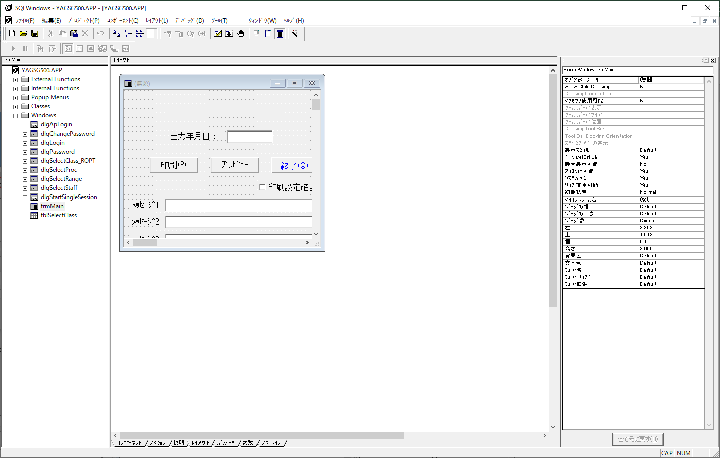

レイアウトを押下すると
起動画面が表示されます。
アウトラインを押下すると
プログラムソース画面に戻ります。

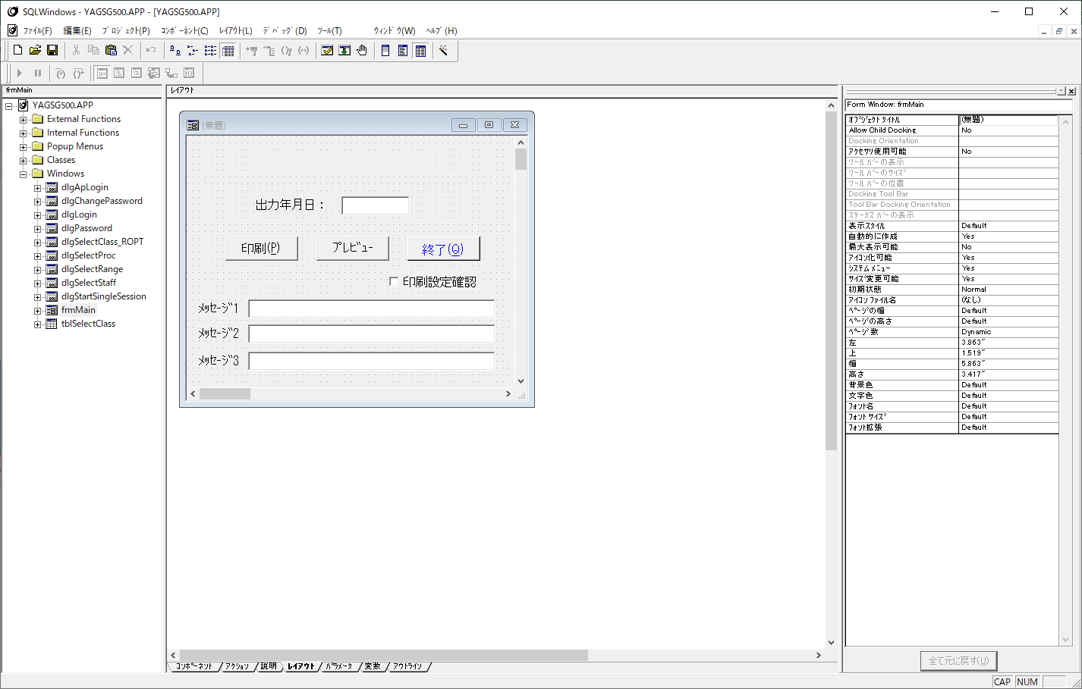

ここからドラッグしてサイズを変更

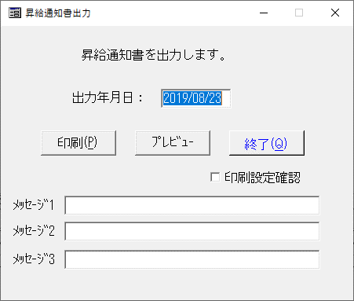

スクロールバーが消えました。
okです。

⑳
⑳
 | 印刷レイアウトに表示される内容が改修前後で違いがないことを確認します。

PROSTAFF環境でログインします。
データベース：OSK111G
ユーザー名：YAGITUSHO
パスワード：YAGITUSHO

マスターメニュー＞昇給通知
を選択します。

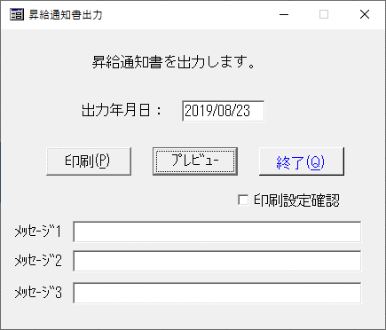

①プレビューをクリックします。

②全件にチェックし、
「実行」ボタンを押下します。
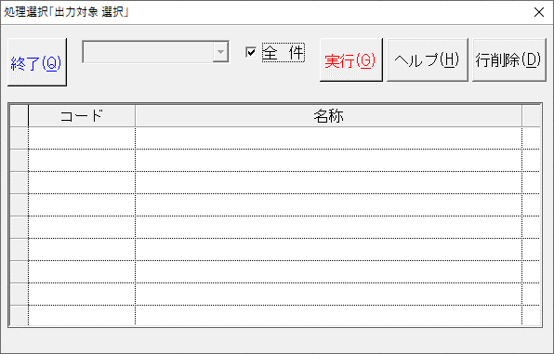

◀◀・・・先頭ページに戻ります。
◀・・・・1ページ前に戻ります。
▶▶・・・最後のページに進みます。
▶・・・・1ページ後に進みます。

 | プレビュー画面が表示されます。
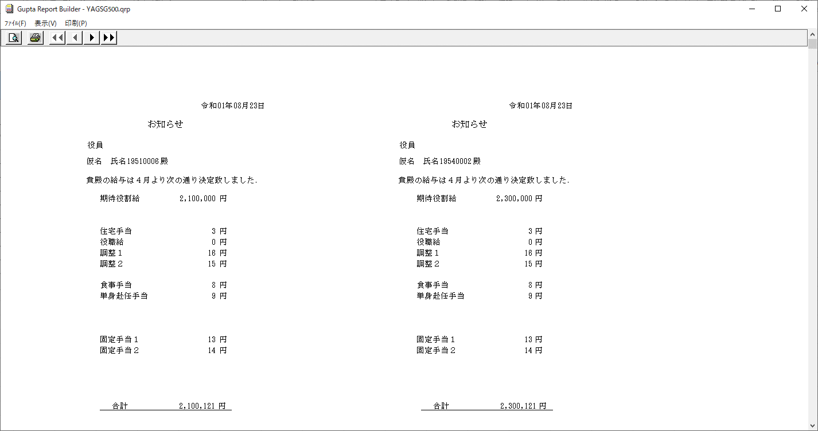

③改修前と後で表示されている内容が一致していること、
次のページに移った後も内容が一致していることを確認します。

㉑
㉑
 | 印刷設定画面を呼び出す機能の場合のチェックとなります。
 | Windows7での移行の際、前回設定したプリンタが保存されなかった経緯があり
 | チェックしています。

PROSTAFF環境でログインします。
データベース：OSK111G
ユーザー名：YAGITUSHO
パスワード：YAGITUSHO

マスターメニュー＞昇給通知
を選択します。

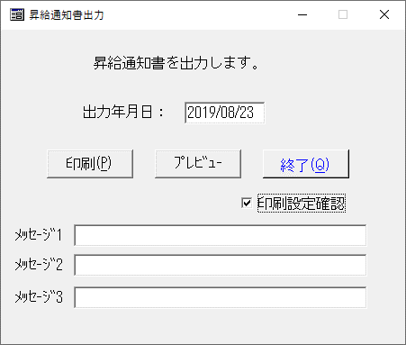

②プレビューをクリックします。

①チェックをつけます。

 | プリンターの設定画面が表示されます。
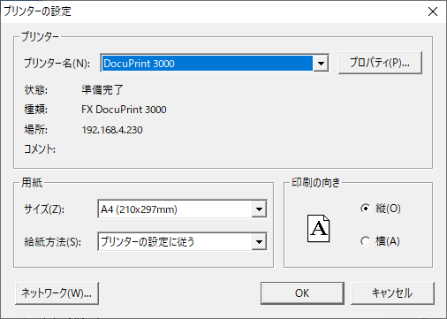
③プリンター名を変更して
「OK」ボタンを押下します。

 | 一度画面を閉じ、再度起動します。
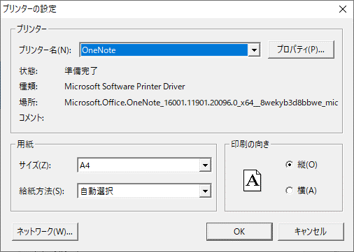
④変更したプリンター名が表示されていることを確認できればokです。

㉘
㉘
 | Windows10端末で×ボタンを押下したときにエラーが発生することがあるので
 | それが発生しないことを確認します。

PROSTAFF環境でログインします。
データベース：OSK111G
ユーザー名：YAGITUSHO
パスワード：YAGITUSHO

マスターメニュー＞昇給通知
を選択します。

×ボタン押下時に
エラーが発生せず前画面(メニュー画面)に
戻ることを確認します。

【サンプル】SKR010
コンバージョン・チェックシート
 | 機能ID | 機能名コメント | 作成日 | 担当
 | SKR010 | 社内預金・年調振込保守 | 2019-05-29 | 永山

 | ■CTD2.0→TD3.0 |  |  | ○：チェック ●：該当有。修正
 | 全般 | ウィンドウの文字切れ SalSetWindowText |  | ○
 |  | ＰЯＯ＿ＳＴＡＦＦ → ＰＲＯ＿ＳＴＡＦＦ |  | ○
 | データフィールド | 背景色 gray → 3D Face Color変更 |  | ●
 |  | 編集不可 フォーカスセットしない → Call SalDisableWindow( hWndItem ) 追記 |  | ●
 | 関数 | テーブル関数 SalTblPopulate TBL_FillAllBackground → TBL_FillAll |  | ○
 |  | QRP出力 SalReportPrint RPT_PrintAll | RPT_PrintNoWarn 追記 |  | ●
 |  | プリンター設定 SalPrtSetup → F_PrtSetupDlg |  | ○
 |  | pgm呼び出し SalLoadAppAndWait → F_LoadAppAndProcessMsges |  | -
 | テーブルウィンドウ | 最大行数がDefault → メモリ内の行数を30000にする |  | -
 | メーター | PSFUNC04.apl → vtmeter.apl |  | -

 | ■PRO_STAFFセキュリティー対応(Ver3.6以前のpgm対象)
 | セキュリティー | 単独セキュリティ設定の追加 |  | ●
 |  | 孫のEXEを呼び出す際に暗号化関数を使用 |  | -
 |  | 孫のEXEを呼び出す際にアクセスログに出力するように設定 |  | -

 | ■Oracle11ｇ対応
 | ロジック | COMMITの確認 INSERT、DELETE、UPDATE |  | ○
 |  | ORDER BY 追加 DISTINCT、GROUP BY |  | -
 | PL/SQL | 社内環境DBのplsqlとユーザーフォルダにあるplsqlを比較し一致することを確認 一致しない場合は連絡ください。 SqlPLSQLCommand |  | -
 |  | CLOSE の追加 cursor、DBMS_SQL |  | -

 | ■Windows10対応（WindowsFireWall有効、ガジェット配置）
 | 全般 | 全画面が正しく表示される。 複数Window、孫pgm使用している場合等、表示／非表示の確認 |  | ○
 |  | 画面幅、文字幅の確認 |  | ○
 | 印刷 | QRP、オーバーレイの印刷確認（レーザー、ドット） 改頁確認。１ページ、２ページ印刷。 |  | -
 |  | プリンタ設定が保存されることの確認 （Win2k、WinXPでは保存されなかった） |  | -
 |  | ＜※Win10にて発生＞ プリンタWin32エラーが発生しないことを確認 ※3.X.0にて対応予定 現在の"PROPRT32.DLL-PrtSetupDlg"を使用している帳票機能が対象 |  | -
 | FTP | FTP経由の動作確認 |  | -
 | Office | Office製品の起動確認 子pgmからOffice製品起動。Office製品最前面表示 →Office製品終了→子pgm最前面表示 |  | -
 | 日付型関数 | ＜※Win10にて発生＞ SalStrToDate関数による障害が発生しない PRO_STAFF-α - 故障 #6203 【修正方法】 SalStrToDate→F_StrToDate_Exに変更する (引数パラメータは同一)。 『PST_Centura.APL』に含まれておりますので 修正PGにインクルードして使用する。 |  | -
 |  | ＜※Win10にて発生＞ SalStrIsValidDateTime関数 PRO_STAFF-α - 故障 #6203 【修正方法】 SalStrIsValidDateTime→F_StrIsValidDateTime_Exに 変更する(引数パラメータは同一)。 『PST_Centura.APL』に含まれているため、 修正PGにインクルードして使用する。 |  | -
 |  | ＜※Win10にて発生＞ テーブルカラム、データフィールドのオブジェクトの データ型が「Date/Time」 かつ フォーマットが「Date」になっていないこと PRO_STAFF-α - 故障 #6365 【修正方法】 Data Type: Date/Timeで検索し、ヒットしたらチェック。 対象オブジェクトに適したフォーマットへ変更。 例）「yyyy/MM/dd」で表示するオブジェクトの場合は、 フォーマットを「Date」→「yyyy/MM/dd」に変更 |  | -
 | ×ボタン | ＜※Win10にて発生＞ ×ボタン押下でエラーが発生しない 【修正方法】 On SAM_Close、On SAM_Destory上に「Call SalQuit()」があればコメント化する。 |  | ○
 | ソース比較 | 変更前後のソースを比較し修正箇所以外に変更がないことを確認 |  | ○

 | その他 コメント

◆画面比較
 | 改修前 |  |  |  | 改修後
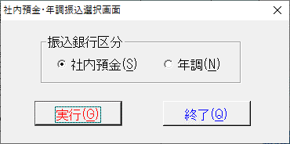
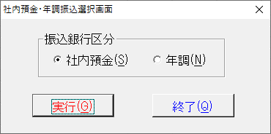

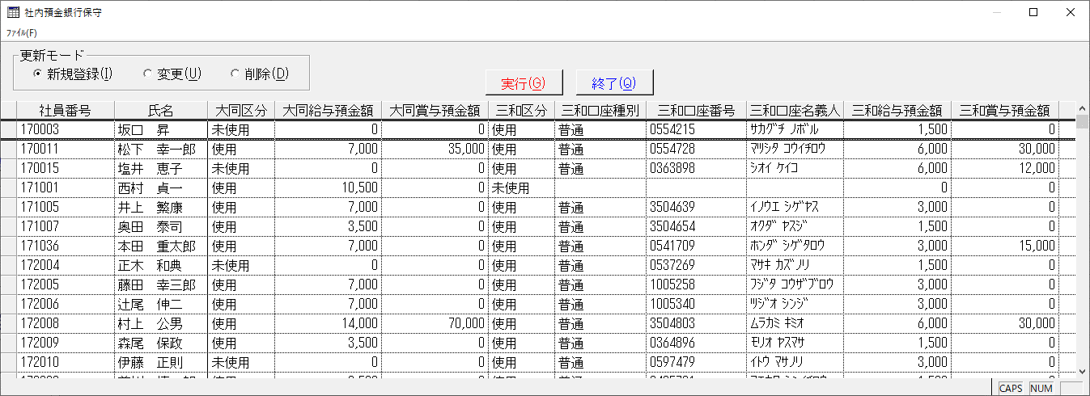
 | 社内預金保守画面
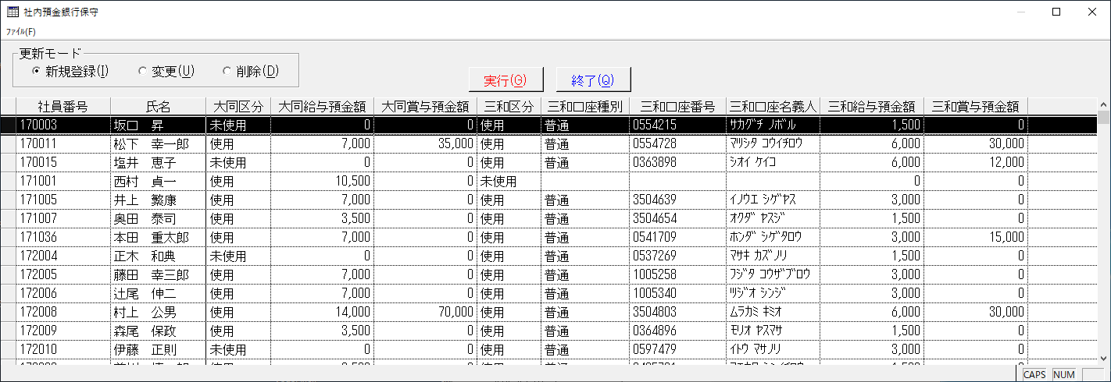

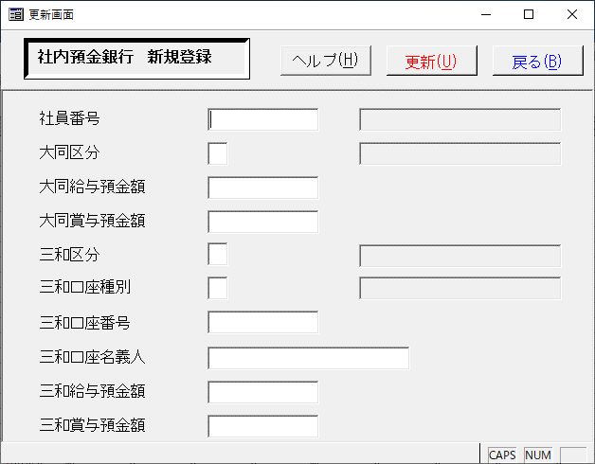
 | 新規登録
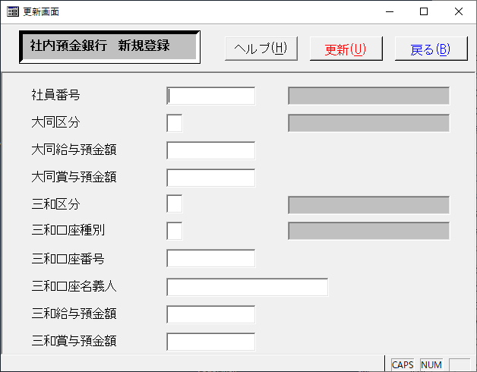

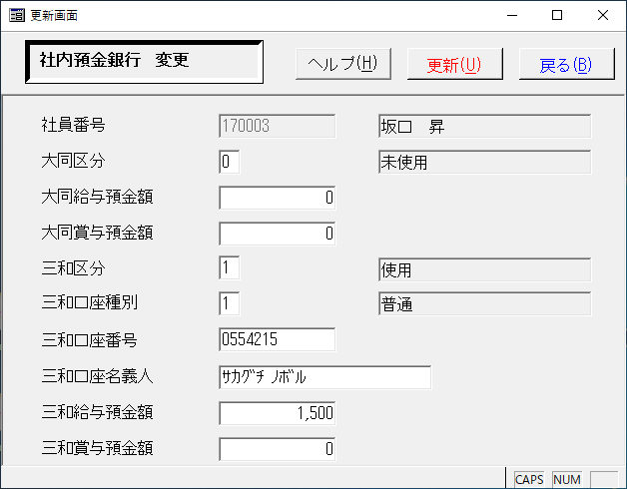
 | 変更
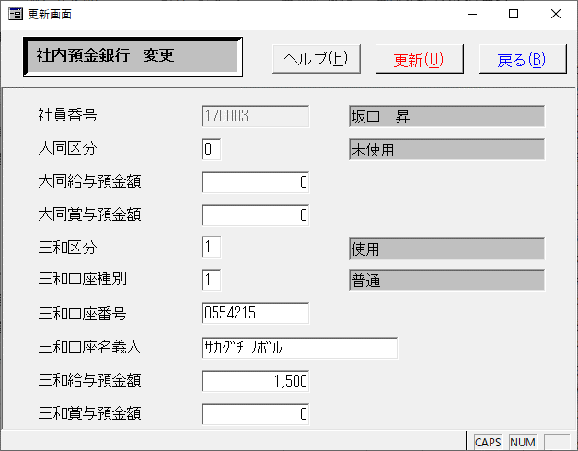

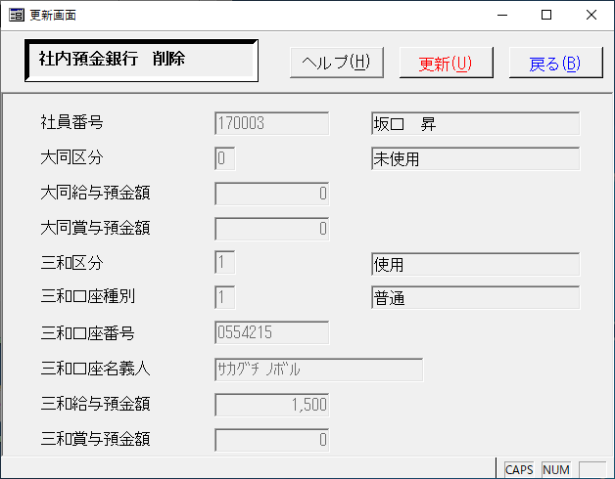
 | 削除
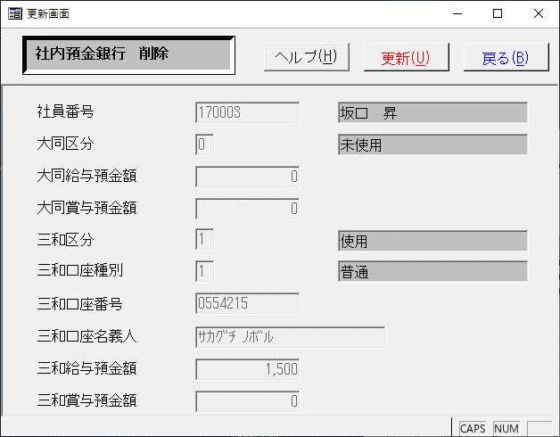

 | 年調保守画面
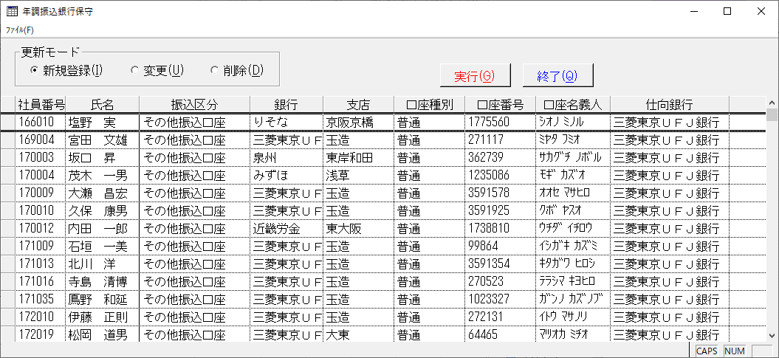
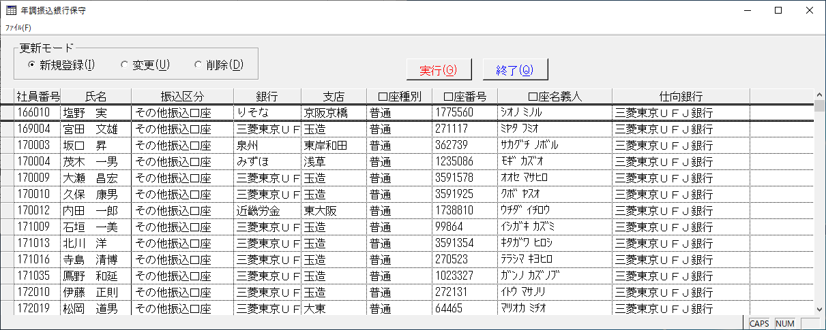

 | 新規登録
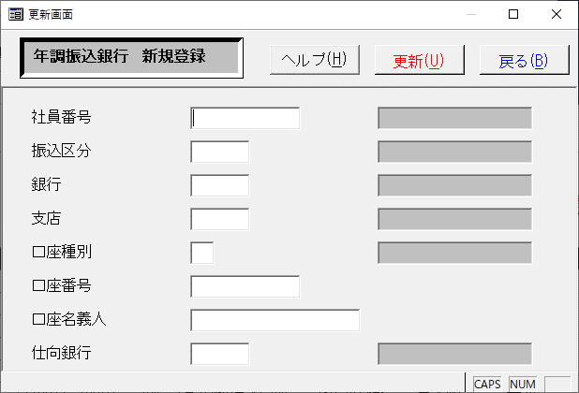
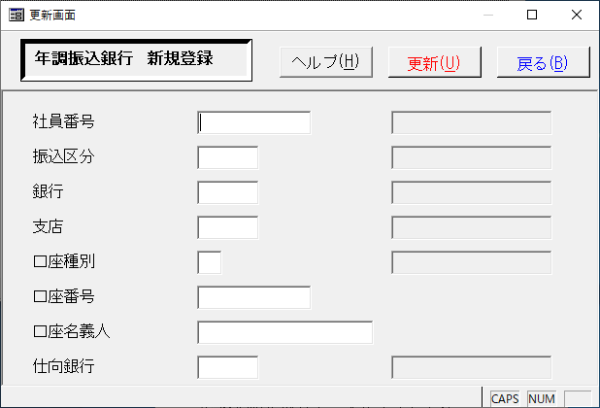

 | 変更
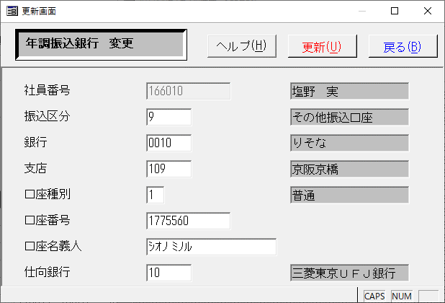
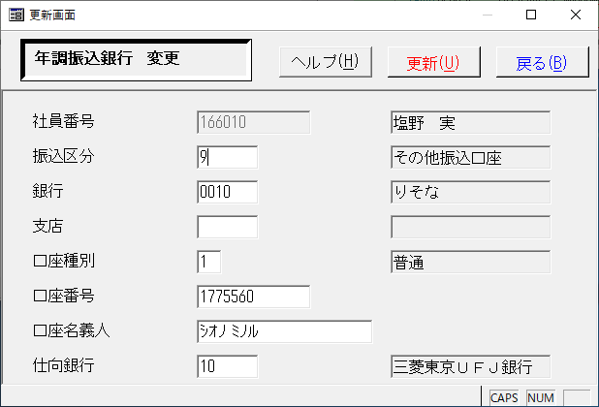

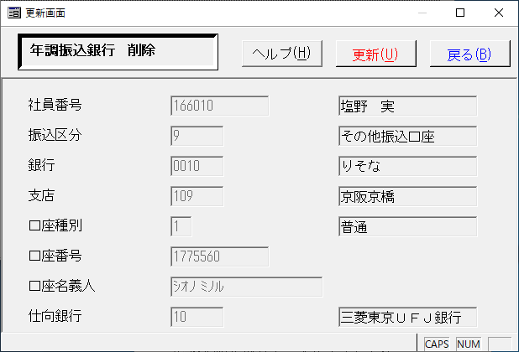
 | 削除
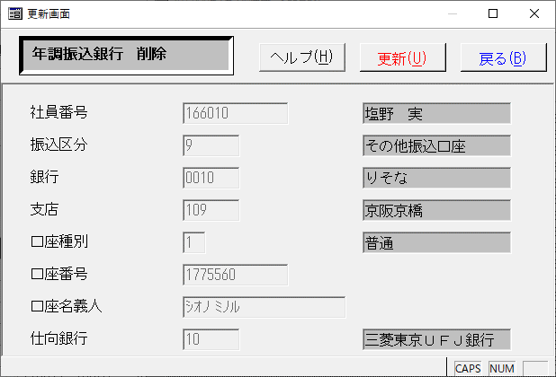

 | 単独起動セキュリティ確認
 | 改修前 |  |  |  | 改修後
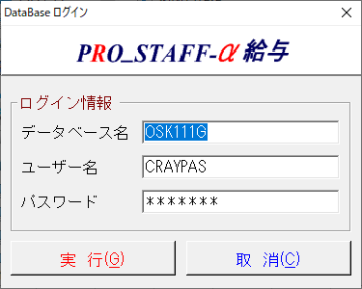




◆データ比較
 | １.社内預金銀行
 | ＜新規登録＞
 | 下記の設定を新規で追加し、該当テーブルにINSERTＤされることを確認する。
 | 改修前 |  |  |  |  | 改修後



社員番号：159002のデータが追加されていることを確認。
社員番号：159002のデータが追加されていることを確認。
 | ①改修前PGで実行前後比較 |  |  |  |  |  | ②改修後PGで実行前後比較(実行は、①実行前のデータに戻してから行った）
 | AMADOPO |  |  |  |  |  | AMADOPO
 | 左：実行前／右：実行後 該当項目のみ差分あり |  |  |  |  |  | 左：実行前／右：実行後 該当項目のみ差分あり

 | ③改修前PGで実行した結果と改修後PGで実行した結果を比較し、差分がないことを確認。
 | AMADOPO
 | 左：改修前／右：改修後 差分なしok


 | ＜変更＞
 | 下記の情報を改修前後のPGで登録し、登録内容に差分がないことを確認。
 | 改修前 |  |  |  |  | 改修後






 | ①改修前PGで実行前後比較 |  |  |  |  |  | ②改修後PGで実行前後比較(実行は、①実行前のデータに戻してから行った）
 | AMADOPO |  |  |  |  |  | AMADOPO
 | 左：実行前／右：実行後 該当項目のみ差分あり |  |  |  |  |  | 左：実行前／右：実行後 該当項目のみ差分あり






 | ③改修前PGで実行した結果と改修後PGで実行した結果を比較し、差分がないことを確認。
 | AMADOPO
 | 左：改修前／右：改修後 差分なしok


 | ＜削除＞
 | 下記の情報を改修前後のPGで削除し、登録内容に差分がないことを確認。
 | 改修前 |  |  |  |  |  |  | 改修後





 | ①改修前PGで実行前後比較 |  |  |  |  |  |  | ②改修後PGで実行前後比較(実行は、①実行前のデータに戻してから行った）
 | AMADOPO |  |  |  |  |  |  | AMADOPO
 | 左：実行前／右：実行後 該当項目のみ差分あり |  |  |  |  |  |  | 左：実行前／右：実行後 該当項目のみ差分あり

1レコード削除されたことを確認
他レコード差分なし

1レコード削除されたことを確認
他レコード差分なし

 | ③改修前PGで実行した結果と改修後PGで実行した結果を比較し、差分がないことを確認。
 | AMADOPO
 | 左：改修前／右：改修後 差分なしok


 | 2.年調振込
 | ＜新規登録＞
 | 下記の設定を新規で追加し、該当テーブルにINSERTＤされることを確認する。
 | 改修前 |  |  |  |  | 改修後






 | ①改修前PGで実行前後比較 |  |  |  |  |  |  | ②改修後PGで実行前後比較(実行は、①実行前のデータに戻してから行った）
 | AMBNENC |  |  |  |  |  |  | AMBNENC
 | 左：実行前／右：実行後 該当項目のみ差分あり |  |  |  |  |  |  | 左：実行前／右：実行後 該当項目のみ差分あり



 | ③改修前PGで実行した結果と改修後PGで実行した結果を比較し、差分がないことを確認。
 | AMBNENC
 | 左：改修前／右：改修後 差分なしok


 | ＜変更＞
 | 下記の情報を改修前後のPGで登録し、登録内容に差分がないことを確認。






 | ①改修前PGで実行前後比較 |  |  |  |  |  |  | ②改修後PGで実行前後比較(実行は、①実行前のデータに戻してから行った）
 | XTDSQLT |  |  |  |  |  |  | XTDSQLT
 | 左：実行前／右：実行後 該当項目のみ差分あり |  |  |  |  |  |  | 左：実行前／右：実行後 該当項目のみ差分あり

該当社員のみ差分があることを確認

該当社員のみ差分があることを確認

 | ③改修前PGで実行した結果と改修後PGで実行した結果を比較し、差分がないことを確認。
 | AMBNENC
 | 左：改修前／右：改修後 差分なしok



 | ＜削除＞
 | 下記の情報を改修前後のPGで削除し、登録内容に差分がないことを確認。





 | ①改修前PGで実行前後比較 |  |  |  |  |  |  | ②改修後PGで実行前後比較(実行は、①実行前のデータに戻してから行った）
 | XTDSQLT |  |  |  |  |  |  | XTDSQLT
 | 左：実行前／右：実行後 該当項目のみ差分あり |  |  |  |  |  |  | 左：実行前／右：実行後 該当項目のみ差分あり

1レコード追加されたことを確認
他レコード差分なし

1レコード追加されたことを確認
他レコード差分なし

 | ③改修前PGで実行した結果と改修後PGで実行した結果を比較し、差分がないことを確認。
 | AMBNENC
 | 左：改修前／右：改修後 差分なしok


◆ソース比較
 | 左：改修前PGソース／右：改修後PGソース

変更日と変更内容追記

単独セキュリティ設定の追加

単独セキュリティ設定の追加

印刷設定の追加

画面項目の色をGrayから3D Face Colorに変更。

オブジェクトの設定で編集不可にしている。
カーソルが当たってしまうので、
SalDissableWindowをcall。

印刷設定の追加

画面項目の色をGrayから3D Face Colorに変更。

オブジェクトの設定で編集不可にしている。
カーソルが当たってしまうので、
SalDissableWindowをcall。

変更履歴の追記

